工作表1
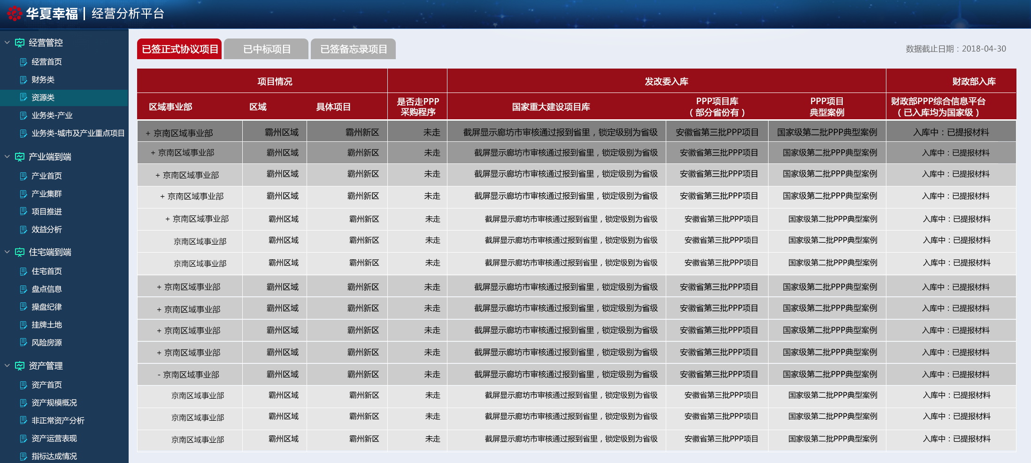
三级页面样式规范
标题 | 字号 | 表格背景
表头 | 9号字 | #970e19
边框色 |  | #ffffff
文字颜色 |  | #000000
大背景 |  | #eaeef6
一级 | 9号字 | #808080
二级 | 8号字 | #999999
三级 | 8号字 | #cccccc
四级 | 8号字 | #e6e6e6
五级 | 8号字 | #e6e6e6
六级 | 8号字 | #e6e6e6

